User Manual
Data Comparison Tool |  |  |  |  |  | Things not to do
Developed by | Tulsi Mishra, MBA, PMI-ACP, CSM |  |  |  |  | 1. Open the Population and Gear2-Do not alter tabs and make changes manually
 |  |  |  |  |  | 2. Putting incorrect names in server, databases and table names
How to use this tool?

Click on Reset All before starting the test process to clear all previous test results and data
Start
Enter details, databases and table name along with primary keys
Enter Primary key population to the column J2 in input Sheet
1. In the input sheet, please enter your server , database and table name for both source and destination tables
Also, enter the primary keys(upto 4 columns) for both the tables

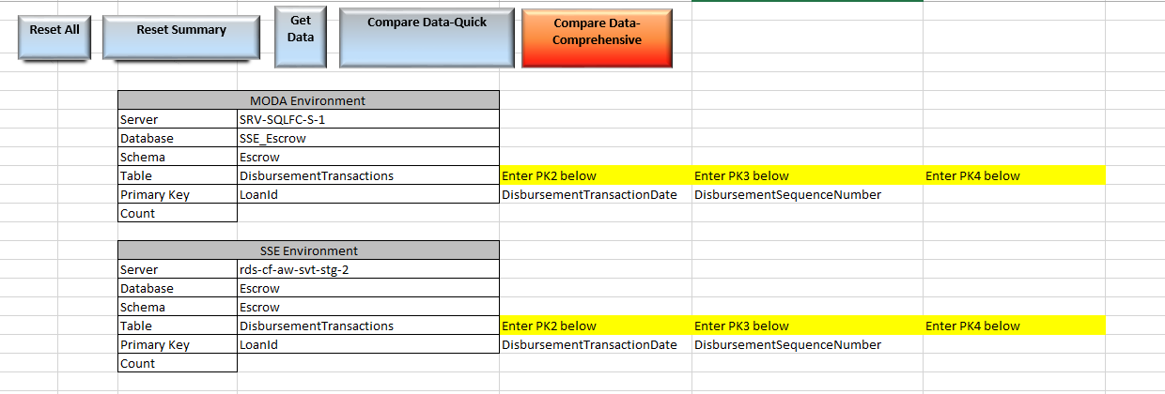
Data from the tables get added to the source and destination tabs
Data Pull Successful message comes on Input Sheet
Click on Add Data

Test Succesful message popped in Input Sheet
Test Successful Message poped on Summary
Click on Compare Data Quick to compare Data between MODA and SSE tables that has already been pulled in above step

Fall out loans populated in Summary Sheet
Test Successful message comes on Summary Sheet
Columns with mismatch in data with number of such loans will pop up in columns H and I of Summary sheet

No

Yes
2. Clear the column J in the input sheet and enter your primary key population (only for cell D10) starting from cell J2
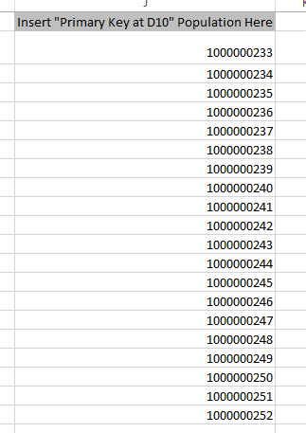
Copy the column name to be investigated in column M18 and click on loanids to get the list of loanids with discrepancies
To get loanids with discrepancies other than the one already populated, click on reset and repeat the process again

Click on reset summary to clear summary sheet
Click on Compare data -Comprehensive to compare the data taking fallout loans into account

3. Click on 'Get Data' to pull data for the souce and destination tables into the source and destination tabs |  |  | Once data is pulled below message pops up with the counts also populated in the input sheet |  |  |  | The MODA environment data gets pulled to source and the SSE environment data gets pulled to destination
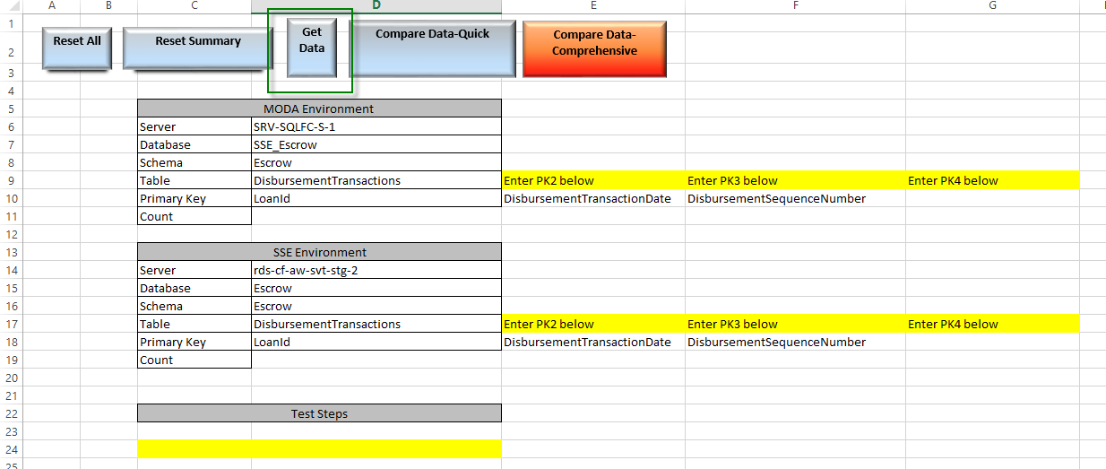
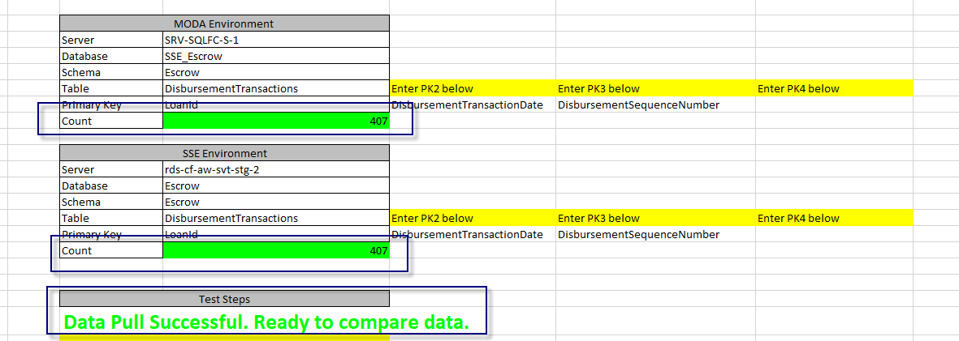
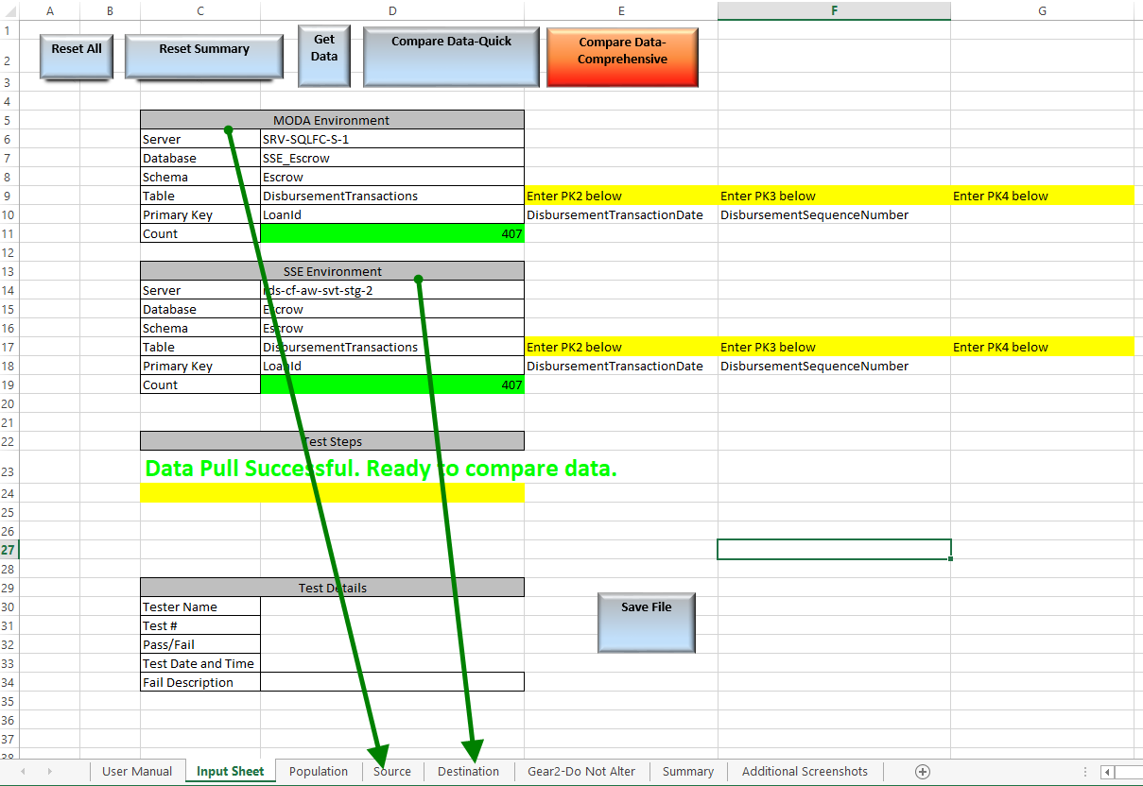

In both source and destination tab, a new field called key is created as shown below:
This key is the combination of all columns in the primary key and is used in the comparison of data.
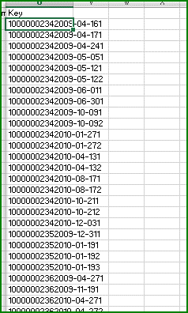

 |  | The below image shows an example of how to read the key
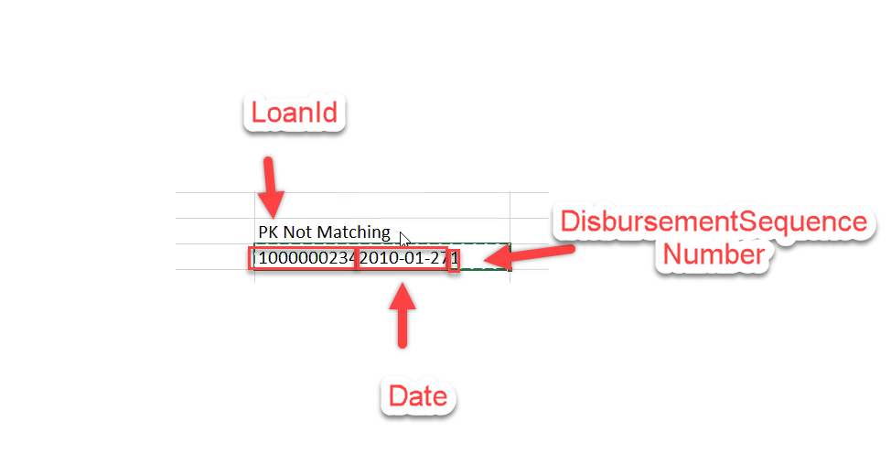

4. Click on Compare Data- quick to do a comparison of data
5. There are two options to compare Data- one is quick compare where the comparison time is superfast and may give a list of fallout primary keys. These are the PKs that might not have been checked during the test. These PKs would then require a manual check.
The compare data -comprehensive where it takes significant time but doesn’t give any fallouts Keys. It compares all keys in source and destination tabs
Below message pops up on Input Sheet after comparison is done
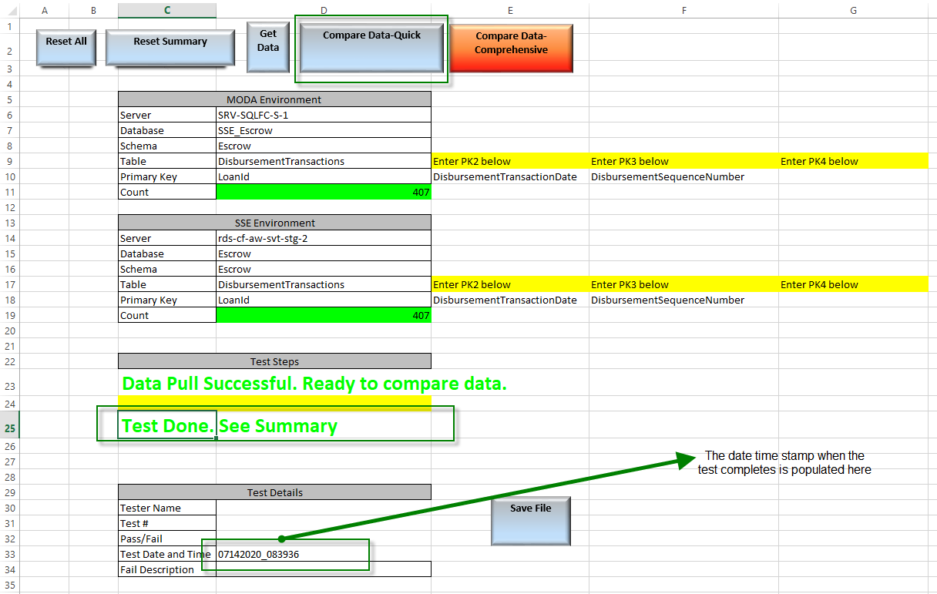

6. After comparison of the source and destination, the results are displayed in the Summary tab
If there are no fallout loans below message pops up and number of mismatch populated in C4

If there are fallout keys, they are populated as below
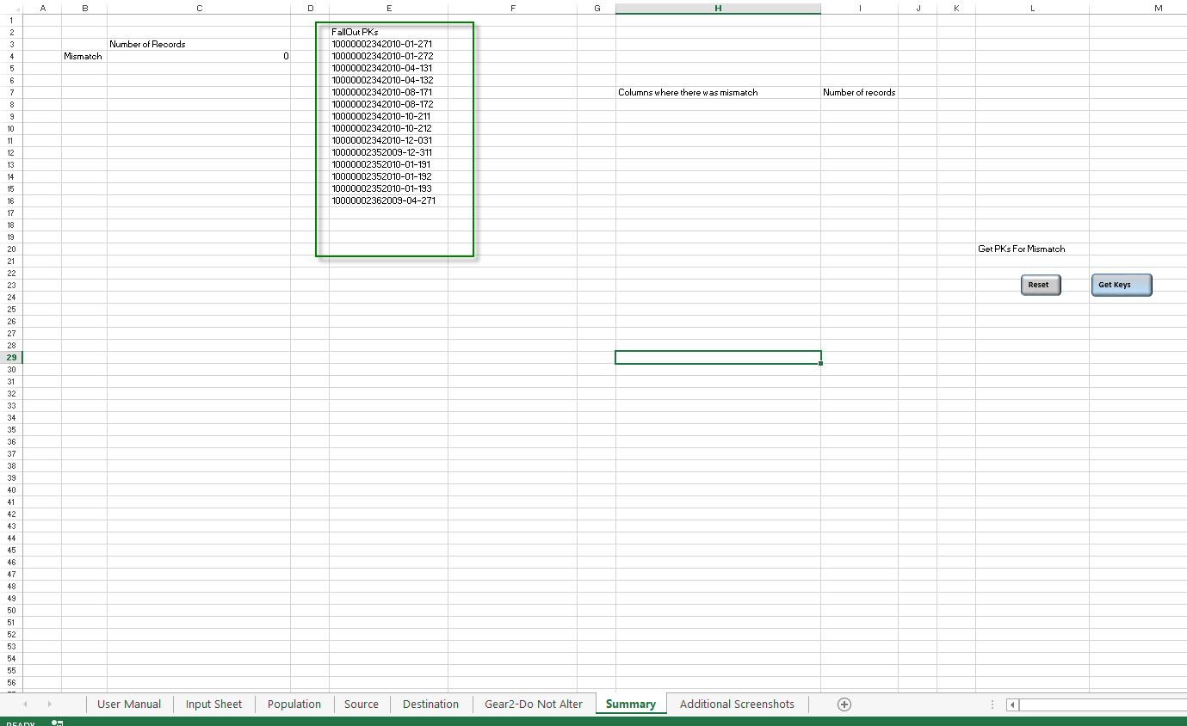

 |  |  |  |  | These are the keys that did not get checked in the population.
 |  |  |  |  | Once, we get fallout PKs, we can either compare data manually or leverage the comprehensive test as shown below.

7. If fallout loans are populated, then click on Reset Summary - the "test done. see summary" messsage will dissapear |  |  |  | Click on compare Data- Comprehensive and follow steps similar to quick compare to see the summary
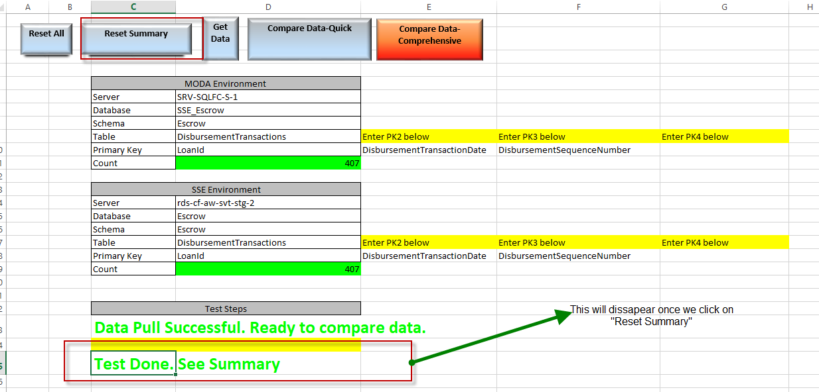
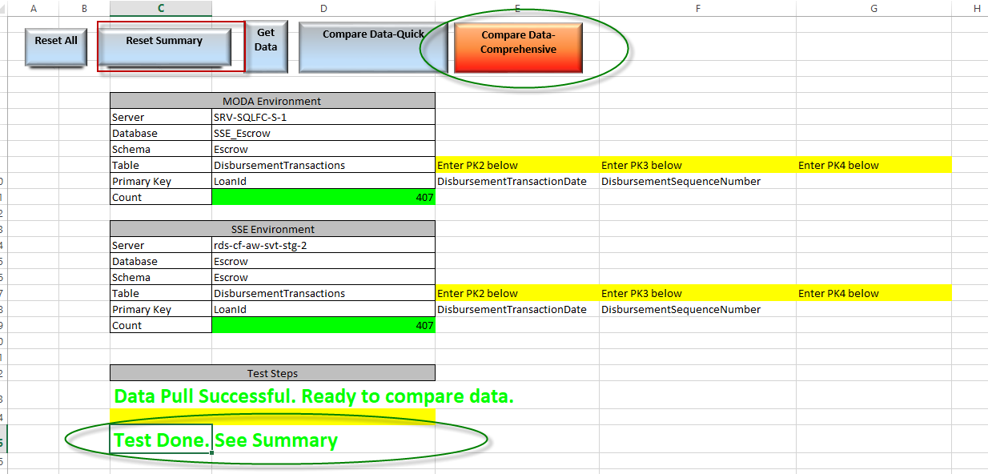

Reading the summary tab

If there are mismatches in column level , the column names are populated in summary tab as below
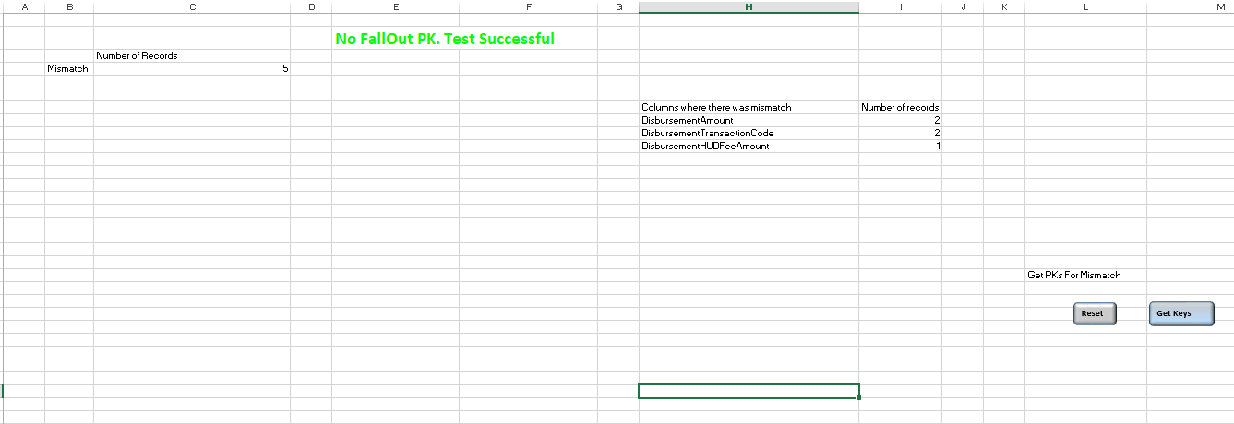

9. Paste the column name where there is a mismatch in M 20 and click on Get PKs. The list of keys with discrepancies for that column will be listed as shown below

To get pks for other column with discrepancies, click on reset button shown above and repeat the process

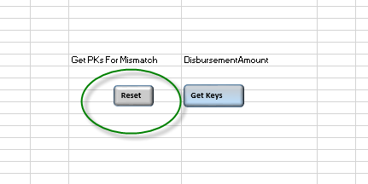

If Columns are not in order in SSE and MODA, then below message pops up in Summary tab
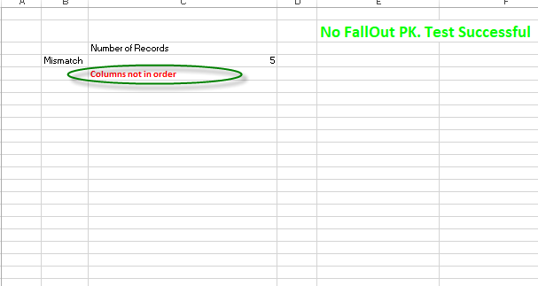

If MODA has extra columns, below error in Summary tab

If SSE has extra columns, summary tab gives the extra SSE columns and compare the remaining columns as shown below

Count of records populated in Input Sheet.

If keys in MODA and not in SSE , keys are populated as below and test conducted on remaining keys

If keys in SSE and not in MODA , keys are populated as below and test conducted on remaining keys

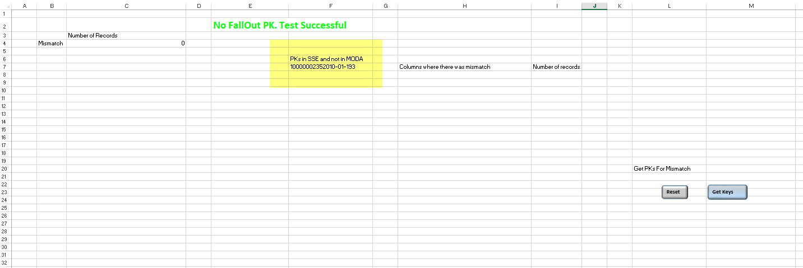

After test is done, enter the tester name and test status Click on Save File to save copies into different location

Input Sheet
Reset All
Reset Summary
Get Data
Compare Data-Quick
Compare Data- Comprehensive
 |  |  |  |  | Insert "Primary Key at D10" Population Here
 |  |  |  |  | 8027431040
 |  |  |  |  | 8027431054
 |  |  |  |  | 8027431065
MODA Environment |  |  |  |  | 8027431098
Server | SRV-SQLFC-S-1 |  |  |  | 8027431104
Database | pennybank |  |  |  | 8027431276
Schema | dbo |  |  |  | 8027431438
Table | PaymentChangeHistory | Enter PK2 below | Enter PK3 below | Enter PK4 below | 8027432577
Primary Key | LoanID | OccurrenceType | PaymentEffectiveDueDate | UpdateDate | 8027433858
Count |  |  |  |  | 8027433863
 |  |  |  |  | 8027433906
SSE Environment |  |  |  |  | 8027434282
Server | w08-vm-sql-3 |  |  |  | 8027434564
Database | pennybank |  |  |  | 8027434773
Schema | dbo |  |  |  | 8027434785
Table | PaymentChangeHistory | Enter PK2 below | Enter PK3 below | Enter PK4 below | 8027435699
Primary Key | LoanID | OccurrenceType | PaymentEffectiveDueDate | UpdateDate | 8027435924
Count |  |  |  |  | 8027435956
 |  |  |  |  | 8027435970

Test Steps

Save File
Test Details
Tester Name
Test #
Pass/Fail
Test Date and Time
Fail Description
Path 1 | \\pnmac.com\fileserver\Departments\Mortgage Operations\Servicing\Data Management\TMishra\UAT tool\UAT Test
Path 2

Summary
 | Number of Records
Mismatch

 |  | Columns where there was mismatch | Number of records

 |  |  |  | Get PKs For Mismatch

Reset
Get Keys

